Sheet1 (2)
申购合同
供方：上海汭洐 |  |  |  |  |  | 合同标号： |  | 20260410-1
需方：威斯嘉服装有限公司 |  |  |  |  |  | 签订点： | 广东佛山顺德均安镇畅兴工业区均益路9号4楼
产品名称，规格，数量，金额 |  |  |  |  |  | 签订时间： |  | 2026-04-10 |  |  |  | 出货日期 2026-4-25
客户 | 款号 | PO | 货品名 | 内容 | 订单数 |  |  |  |  |  |  | 需订数量 | 损耗
 |  |  |  |  |  | 6 | 8 | 10 | 12 | 14 | 16
利丰 | 171185海蓝 | 1562075 | 腰卡 | A-LINE SKIRT | 2600 | 157 | 223 | 591 | 705 | 646 | 330 | 2652
 |  | 011 | 纸质吊牌 | MID WAIST |  | 配绳仔001 |  |  |  |  |  | 2652
利丰 | 171185靛蓝 | 1562074 | 腰卡 | A-LINE SKIRT | 2350 | 136 | 208 | 529 | 630 | 585 | 307 | 2395
 |  | 010 | 纸质吊牌 | MID WAIST |  | 配绳仔001 |  |  |  |  |  | 2397

客户 | 款号 | PO | 货品名 | 内容 | 订单数 |  |  |  |  |  |  | 需订数量 | 损耗
 |  |  |  |  |  | 18 | 20 | 22 | 24
利丰 | 140893靛蓝 | 1566196 | 腰卡 | A-LINE SKIRT | 180 | 85 | 46 | 30 | 21 |  |  | 182
 |  | 198 | 纸质吊牌 | MID WAIST |  | 配绳仔001 |  |  |  |  |  | 184
利丰 | 140893海蓝 | 1566193 | 腰卡 | A-LINE SKIRT | 180 | 66 | 55 | 36 | 25 |  |  | 182
 |  | 195 | 纸质吊牌 | MID WAIST |  | 配绳仔001 |  |  |  |  |  | 184
合计
备注
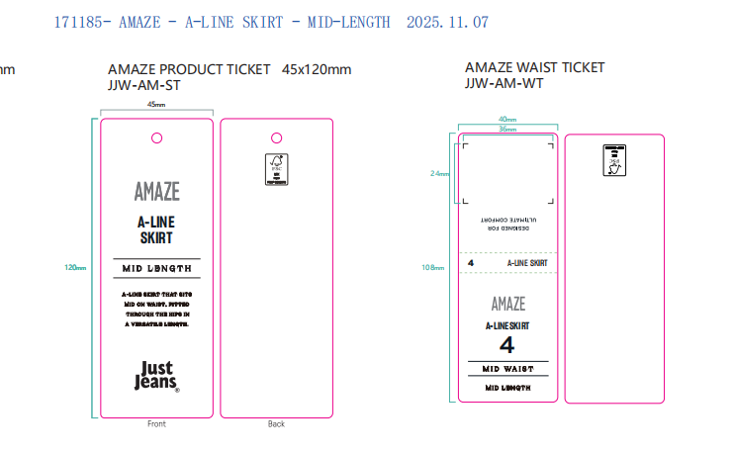
部门 |  |  | 跟单 梁珍
购品种类型 |  |  | 腰卡
订购原因：
申购人签名
主管签名

